Sheet2
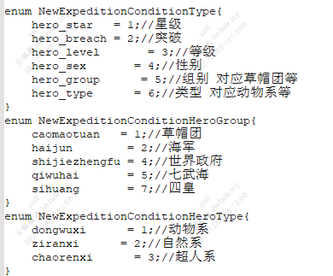
性别 | 男 | 0
 | 女 | 1
 | 人妖 | 2
 | 无 | 3

